表链的概念
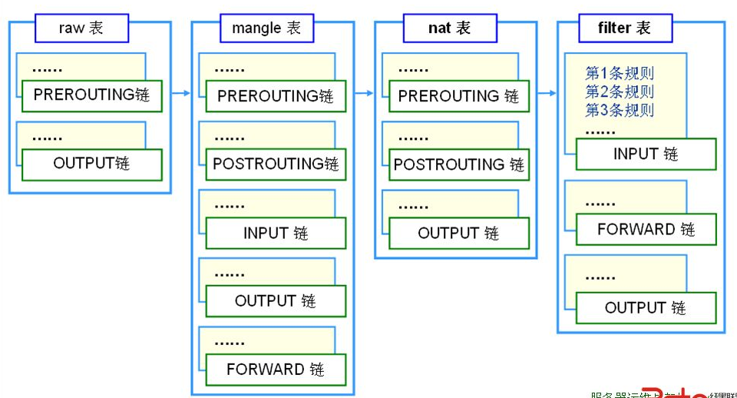
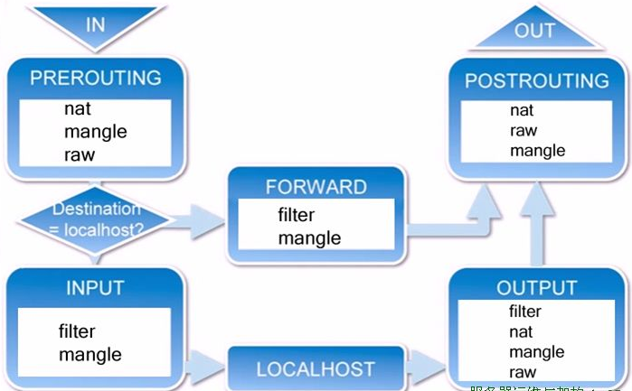
void user_rf_pre_init()
{
}
专门负责数据包过滤
专门负责地址转换
专门做数据包字段修改
(网络优化，通过修改IP数据包的某些字段获得最小的传输延迟更大吞吐量)
过滤输入到防火墙的数据流
处理从防火墙出发到别的地方去的数据流
处理在防火墙长上被转发的数据流
(从防火墙的一个接口进去从另外一个端口出来)
表由链构成
链由规则构成
(允许或拒绝从哪里来的数据到哪里去)
输出数据流
源地址转换
目标址转换
基于网址url的过滤
优先级最低
优先级最高
凡目标地址(终点)是防火墙的为入站数据
凡源地址(起点)是防火墙的为出站数据
起点和终点都不是防火墙，只是经过防火墙被转发的为转发数据

ICACHE_FLASH_ATTR

iptables规则
1.语法规则
iptables -t nat -I PREROUTING -s 192.168.8.0/24 -d 192.168.8.1 -p tcp -m tcp --dport 53 -j REDIRECT --to-ports 5353
查看网络状态使用命令: natstate -an

表名
管理选项
链名(大写)
匹配条件
目标动作(大写)或跳转
不指定链名时，默认表示该表的所有链
不指定表名时，默认表示filter表
源地址，目标地址，端口类型，端口号，从哪里来到哪里去
增，删，改，清除
阻止还是放行
源地址
目标地址

DROP : 丢弃
REJECT : 拒绝
ACCEPT : 接受
RETURN : 返回主链继续匹配
REDIRECT: 端口重定向
MASQUERADE :地址伪装
DNAT : 目标地址转换
SNAT ：源地址转换 MARK ：打标签

-s | --src | --source [!] IP/NETWORK :源地址
-d :目标地址
-i : 指定数据报文流入接口 input prerouting forward
-o : 指定数据报文流出接口 output postrouting forward
-p : protocol 指定放行的协议
-L ：list 列表 , -n 数字格式显示ip和端口,--line-numbers:显示行号
-A ：append附加规则，将新增的规则添加到链的尾部
-I[n] ：插入为第n条规则
-D : 删除第n条规则
-N ： 新建一条自定义链（内置链不能删除，如果太多，可以自定义链）
-X : 删除自定义空链，如果链内有规则，则无法删除
-P : 设定默认策略，为指定链设置默认策略，iptables-t fllter -P INPUT DROP
-F ：清空链iptables-t nat -F INPUT(清空nat表中的input链), iptables -F(清空所有链)

user_init

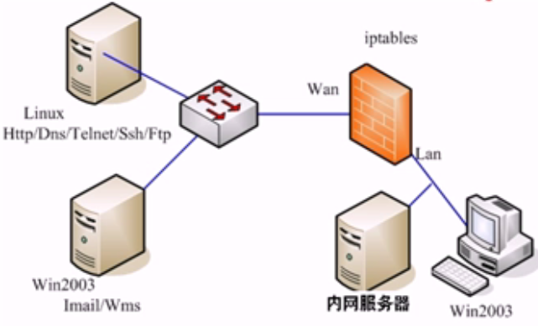
外网服务器
222.222.101.2(无网关)
eth0 : 222.222.101.1
eth1 : 192.168.222.101(内网网关)
192.168.222.102
192.168.222.103
有个阿帕奇服务器
eth1 : snat
eth0 : dnat
A.首先让内网能够访问外网：
1. 打开防火墙的内核转发(路由)功能：
echo 1 > /proc/sys/net/ipv4/ip_forward (临时)
nano /etc/sysctl.conf 改net.ipv4.ip.forword=1(永久)
2. 对eth1口(LAN)做源地址转换SNAT：
iptables -t nat -A POSTROUTING -s 192.168.222.0/24 -o eth0 -j SNAT --to-sourse 222.222.101.1
iptables -t nat -A POSTROUTING -s 192.168.222.0/24 -o eth0 -j MASQUERADE
做了这个操作后内网主机可以ping 通 222.222.101.1
B.让外网能过访问内网的资源如访问http://222.222.101.1可以跳转到内网服务器192.168.222.103的网站.
1. 对eth0口(WAN)做目标地址转换DNAT
iptables -t nat -A PREROUTING -p tcp -d 222.222.101.1 --dport 80 -i eth0 -j DNAT --to-destination 192.168.222.103
C.对经过防火墙的访问行为进行过滤
1.只允许内网用户访问外网的特定服务器http,ftp服务器等，其他均不能访问：
修改filter表的默认策略为阻止：
iptables -t filter -P FORWARD DROP //这时候所有的转发都被阻止如ping 222.222.101.1是不通的
2.开放外网的特定端口给内网使用
//开放DNS服务器
iptables -t filter -A FORWARD -s 192.168.222.0/24 -o eth0 -p tcp --dport 53 -j ACCEPT //去DNS服务器的数据
iptables -t filter -A FORWARD -s 192.168.222.0/24 -o eth0 -p udp --dport 53 -j ACCEPT
iptables -t filter -A FORWARD -i eth0 -p tcp --sport 53 -j ACCEPT //从DNS服务器来的 数据
iptables -t filter -A FORWARD -i eth0 -p udp --sport 53 -j ACCEPT
//开放网站访问
iptables -t filter -A FORWARD -s 192.168.222.0/24 -o eth0 -p tcp --dport 80 -j ACCEPT
iptables -t filter -A FORWARD -i eth0 -p udp --sport 80 -j ACCEPT
//开放流媒体访问
iptables -t filter -A FORWARD -s 192.168.222.0/24 -o eth0 -p tcp --dport 554 -j ACCEPT
iptables -t filter -A FORWARD -i eth0 -p tcp--sport 554 -j ACCEPT
//开放ftp文件访问
iptables -t filter -A FORWARD -s 192.168.222.0/24 -o eth0 -p tcp --dport 20:21 -j ACCEPT //开放20到21号端口
iptables -t filter -A FORWARD -i eth0 -p tcp --sport 20:21 -j ACCEPT
//开放邮件访问
iptables -t filter -A FORWARD -s 192.168.222.0/24 -o eth0 -p tcp --dport 25 -j ACCEPT
iptables -t filter -A FORWARD -i eth0 -p tcp --sport 25 -j ACCEPT
iptables -t filter -A FORWARD -s 192.168.222.0/24 -o eth0 -p tcp --dport 110 -j ACCEPT
iptables -t filter -A FORWARD -i eth0 -p tcp --sport 110 -j ACCEPT
iptables -t filter -A FORWARD -s 192.168.222.0/24 -o eth0 -p tcp --dport 143 -j ACCEPT
iptables -t filter -A FORWARD -i eth0 -p tcp --sport 143 -j ACCEPT
当用户的协议类型为tcp
目标地址为防火墙WAN口
目标端口为80端口
限定输入端口为eth0 (从eht0发进来的)
没有指定源端口，为任意数据
将目标地址转换为内网服务器地址192.168.222.103
从外网口出去
看到这种数据包做SNAT源地址转换
从局域网来是数据
把源地址转换成外网口地址
如果外网口使用动态地址如拨号获取的方式，无法确认IP可以使用IP伪装的方法自动获取外网口IP地址

//规则查询信息说明
Chain POSTROUTING (policy ACCEPT 5159 packets, 385K bytes)
pkts bytes target prot opt in out source destination
22605 831K MASQUERADE all -- * wlan1 192.168.8.0/24 0.0.0.0/0
被本机匹配的报文个数
所有报文加起来的大小
处理机制
放行的协议类型
额外选项
源地址
目标地址

openssl证书
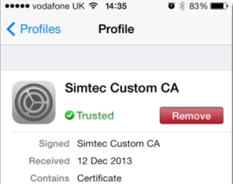
自签名证书
首先，创建一个私钥文件：
openssl genrsa -out myselfsigned.key 2048
然后创建自签名证书：
openssl req -new -x509 -key myselfsigned.key -out myselfsigned.cer -days 365 -subj /CN=www.mysite.com
上面的命令中，关于私钥和证书(cer)的文件名可以是任意的。其中 CN 参数需要设置为主机名(例如 https://www.mysite.com )。而 days 参数则指定证书从创建开始的有效天数。
在Apache服务器上面可以直接使用私钥和证书文件(做相关的SSL配置即可)。在IIS中需要一个PFX文件，通过该文件，可以将证书导入至IIS的Server Certificates中。当然通过OpenSSL可以创建PFX文件：
openssl pkcs12 -export -out myselfsigned.pfx -inkey myselfsigned.key -in myselfsigned.cer
创建自己的证书颁发机构(CA)
使用自签名证书会有这样的问题：需要为每台设备中用到的每个证书设置相关的信任关系。有一个解决办法就是创建自己的证书颁发机构(CA)根证书，然后基于该根证书创建别的证书。
这样一来就是自己扮演着CA，取代了商业性质的CA。这样做的好处就是自己的CA证书只需要在每台设备上安装一次即可。之后，设备会自动的信任基于CA根证书创建的证书。
首先是创建私钥文件(跟之前的一样)：
openssl genrsa -out myCA.key 2048
然后是创建证书：
openssl req -x509 -new -key myCA.key -out myCA.cer -days 730 -subj /CN="Simtec cwm CA"
上面创建的证书(myCA.cer)可以公开发布出去，并安装在iOS或者其它OS上，以此当做内置的受信任根CA。自制的CA证书存储在 General->Settings->Profile
其中私钥文件(myCA.key)只用是再创建新的SSL证书时使用。
上面的CA创建好之后，我们可以基于该证书创建许多证书。注意，这里多了一个步骤：必须创建一个CSR(客户端证书请求文件)——就像购买商业的SSL证书一样。
首先需要创建一个私钥文件：
openssl genrsa -out mycert1.key 2048
然后是创建CSR:
openssl req -new -out mycert1.req -key mycert1.key -subj /CN=www.mysite.com
接着用这个CSR创建证书：
openssl x509 -req -in mycert1.req -out mycert1.cer -CAkey myCA.key -CA myCA.cer -days 365 -CAcreateserial -CAserial serial
这里创建的证书(mycert.cer)可以安装在一台web服务器上，并且已经安装了相关CA证书的iOS设备都可以访问该web服务器。

